テンプレート（入力方法について）
大カテゴリー | 中カテゴリー | メニュータイトル | タイルレイヤー名 | データ種別 | データ参照先 | 備考
 |  | 市道道路網図 | 市道道路網図 | shape | 市道道路網図.shp
都市計画情報 |  | 都市計画基本図 | 都市計画基本図 | shape | 都市計画基本図.shp
都市計画情報 | 用途地域 | 第一種低層住居専用地域(100_60) | 第一種低層住居専用地域(100_60) | shape | 第一種低層住居専用地域(100_60).shp

1. メニューの構造を決める情報を入力して下さい。 2. 「大カテゴリー」は第一階層に、「中カテゴリー」は第二階層に、メニュータイトルはメニューのタイトルになります（「テンプレート」シートに入力して下さい） ※ データ参照先は、ファイル名を入力して下さい（例：市道道路網図.shp、AED.geojson）

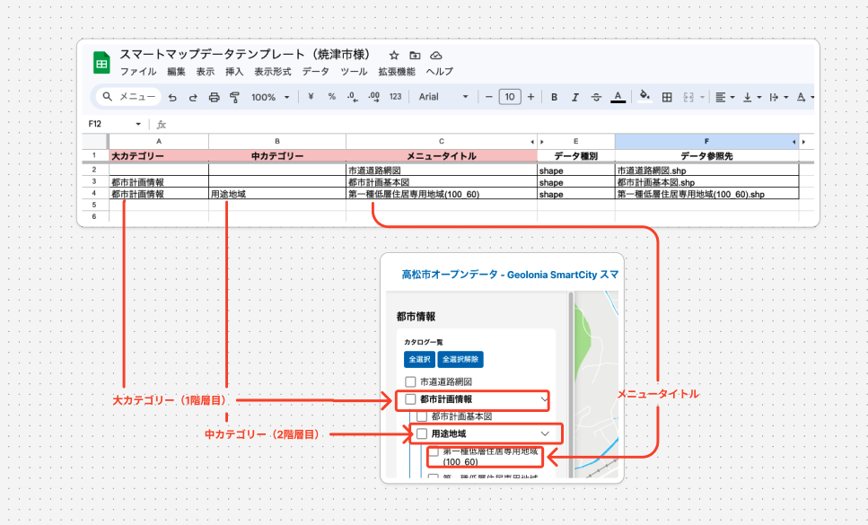

ファイル
⚫︎ | アイコンリスト | https://geolonia.github.io/custom-smartmap-sprite/
⚫︎ | 設定ファイル | https://docs.google.com/spreadsheets/d/1VqKGwhcFGNTUulW0ywBeOOYyF9RFSv8eQA2dlzERcEM/edit?gid=1504258751#gid=1504258751

入力項目の説明
項目名 | 説明 | 編集方法 | 設定例
fill | 地図上の面の塗りつぶし色を設定します。16進数のカラーコードを使用します。 | 色を変更する場合、適切な16進数カラーコードに修正してください。 | #00ff00（緑）
stroke | 地図上の線・面の境界線の色を設定します。16進数のカラーコードを使用します。 | 線の色を変更する場合、16進数カラーコードを適用してください。 | #0000ff（青）
stroke-width | 地図上の線・面の境界線の太さを設定します。 | 線の太さを変更する場合、数字を入力してください。 | 1
marker-color | 点の背景色を指定します。地図上のポイントを視覚的に区別するために使用します。 | マーカーの色を変更する場合、16進数カラーコードに変更してください。 | #ff0000（赤）
marker-symbol | Geoloniaアイコンを使用して、アイコンの画像を設定します。指定できるアイコンは上のURLのアイコンリストを参照してください。 | 適切なGeoloniaアイコン名を入力してください。 | aed（AED）, baby（赤ちゃんの駅）
アイコン作成説明列 |  |  | -
title | 点データと一緒に表示するラベルを設定します。 | 適切な名称を記入してください。 | 観光スポット, 避難所
minzoom | 指定したズームレベル以上で要素を表示するように設定します。値が小さいほど、広域の表示時にも要素が表示されます。 | 要素を表示する最小のズームレベルを9〜20の数値で入力してください。 | 10（ズームレベル10以上で表示）
maxzoom | 指定したズームレベル以下で要素を表示するように設定します。値が大きいほど、詳細なズームレベルでも要素が表示されます。 | 要素を表示する最大のズームレベルを9〜20の数値で入力してください。 | 18（ズームレベル18以下で表示）

